Trang tính1
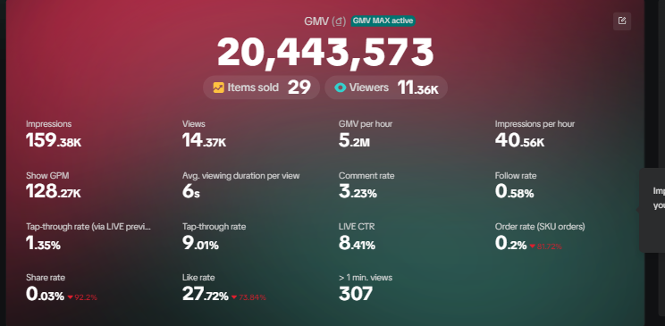
Nhóm chỉ số chung theo như báo cáo tổng quan tren giao điện BM phiên live
Tên | trường dữ liệu tương đồng | Note
GMV | summary__direct_gmv_local__amount_delimited
Items sold | summary__sold_product
Viewers | summary__watch_uv
Impressions | summary__client_show_cnt
Views | summary__watch_pv
Live hours | summary__duration_hours | Có cả tính theo giây là summary__duration_seconds
Start_time | summary__started_at_local
Endtime | summary__ended_at_local
ID phiên live | summary__owner_name
Tên kênh | summary__room_id
Mã kênh | summary__owner_handle
ID shop kênh | summary__owner_shop_id
Tên phiên live | summary__room_title
Số lượng sản phẩm đã pin | summary__unique_pinned_product_count
Các sản phẩm pin chính | summary__top_pinned_product_names
Số lượt xem sản phẩm | summary__product_view_cnt
Tap-through rate | summary__enter_room_rate | số nguyên gốc chưa chuyền thành % và chưa confirm, chỉ thấy đồng nhất ở các phiên live dùng QC số
click_through_rate (CTR) | summary__click_through_rate
Thông tin về events pin sản phẩm | raw_data__response_event_timeline__data__stats__events | cụm thông tin trong một events pin "event_type": 2, "start_timestamp": 1775909703, "pin_product_event": { "start_timestamp": 1775909703, "product_image": "https://p16-oec-sg.ibyteimg.com/tos-alisg-i-aphluv4xwc-sg/2c8bc0feb37b4256b020796e20bb4262~tplv-aphluv4xwc-resize-jpeg:800:800.jpeg?dr=15584&t=555f072d&ps=933b5bde&shp=2408c917&shcp=d01f3899&idc=my3&from=604555543", "product_name": "Nồi cơm điện 1.8L Sunhouse SHD8611GR - Lòng nồi: 1.0mm, chống dính 2 lớp vân đá, 4-6 người dùng - Sản xuất tại Việt Nam", "product_id": "1731072127536629913", "end_timestamp": 1775909808
Thông tin về cụm sản phẩm | raw_data__response_product_stats__data__segments__stats
Nhóm chỉ số tách riêng theo từng sản phẩm có thể ghi nhận( trong cụm sản phẩm)
Mã sản phẩm | id | Note
Tên sản phẩm | name
CTR | click_through_rate | số nguyên gốc chưa chuyền thành %
Orders | created_order_cnt
Đơn thanh toán thành công | paid_order_cnt
Customers | paid_user_cnt
CTOR | click_order_rate
Payment Rate | payment_success_rate
Product_impression | exposure_cnt
Product Clicks | total_click_cnt
Add-to-cart count | add_shop_cart_cnt
GMV | direct_gmv_local__ amount_delimited | Dùng amount là dạng số
Available stock | inventory_left_cnt
Items sold | direct_sales
Watch GPM | watch_gpm_local__amount_delimited | Dùng amount là dạng số
AOV | main_aov_local__amount_delimited | Dùng amount là dạng số
 | paid_main_order_cnt | không rõ
 | click_order_rate_main

Datamart (data service đề xuất)
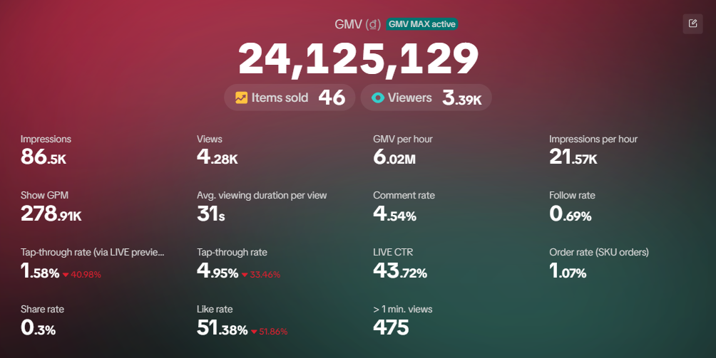
dim__live_detail (from response_live_list.json) |  |  |  | live_detail__product_stats ("response_product_stats" trong response_live_detail.json) |  |  | fact_live_detail__product_pinned ("pin_product_event" trong response_live_detail.json) data này nặng nên độ ưu tiên cũng không cao, có thể đẩy vào bảng product_stats với dữ liệu là tổng thời gian pin trong live |  |  | fact_live_detail__traffic_source ("response_traffic_source" trong response_live_detail.json) |  |  | fact_live_detail__portrait ("age_gender_portrait" trong response_live_detail.json) |  |  | fact_live__detail_5_minute ("trend_data" trong response_live_detail.json), độ ưu tiên không cao, nếu dữ liệu quá nặng thì có thể để sau |  |  | fact_live__benchmark ("trend_data" trong response_live_detail.json), độ ưu tiên không cao, nếu dữ liệu quá nặng thì có thể để sau, mà em cũng chưa biết tổ chức dữ liệu thế nào, nó sẽ dùng để so sánh dữ liệu median trong 20 phiên gần nhất
Column | Type | Định nghĩa |  | Column | Type | Định nghĩa | Column | Type | Định nghĩa | Column | Type | Định nghĩa | Column | Type | Định nghĩa | Column | Type | Định nghĩa | Column | Type | Định nghĩa
live_id | text | = room_id tại các file sau |  | room_id | text | id phòng live | room_id | text | id phòng live | room_id | text | id phòng live | room_id | text | id phòng live | room_id | text | id phòng live | room_id | text | id phòng live
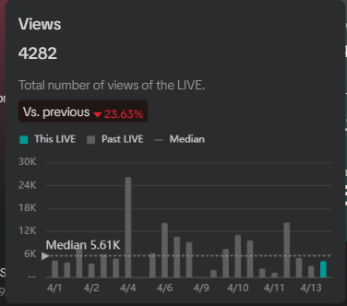
live_name | string | tên phiên live |  | product_id | text | id product | product_id | text | id product | level | text | level cao nhất của traffic_source: main/detail | portrait_dimension | text | nhãn của dữ liệu portrait, ví dụ như paid_gender_distribution / paid state_distribution | stats_type | int | mã của tham số cần tính, ví dụ 500: views, 92,...
start_at | date/time | chuyển từ started_at_ts Thời gian bắt đầu phiên live |  | product_name | text | tên product | pin_order | int | lượt pin thứ mấy (ví dụ: 1/2/3/4,...) | main_source_name | text |  | portrait_code | text | mã tương ứng với từng nhãn portrait, ví dụ paid_gender_distribution có 20, 21, 22 tương ứng với Unknown/Nam/Nữ | measure | text | sẽ có bảng giải thích stats_type ứng với measure sau khi khảo sát và đối chiếu dữ liệu
end_at | date/time | chuyển từ ended_at_ts Thời gian kết thúc phiên live |  | is_live | boolean | còn trong live hay không (hình như sau khi ẩn phiên live thì chuyển thành false | pin_start_time | date/time | "start_timestamp" | source_name | text | tên nguồn traffic | count | int | đếm số lượng của từng nhãn | bucket_time | date/time | thời gian bucket_time được tính theo 5 phút 1 lần đo các giá trị
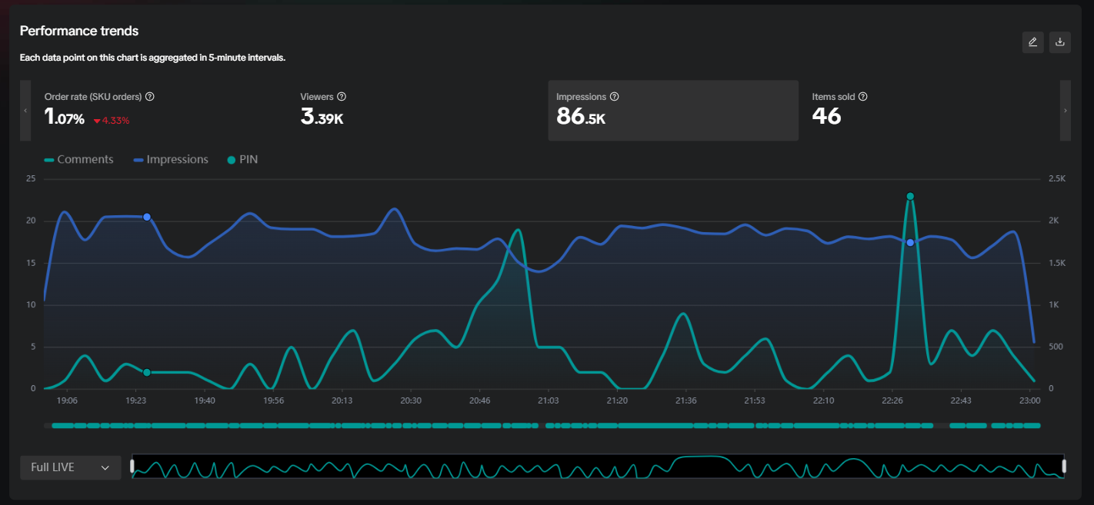
duration_sec | int | Số giây |  | is_pinned | boolean | flag trong phiên live có được ghim không | pin_end_time | date/time | "end_timestamp" | show_pv | int | show pageviews, số lượt impression từ nguồn dữ liệu | value_ratio | float | đối với dữ liệu paid_state_distribution chỉ có value ratio | value | float | giá trị của measure tại thời điểm chỉ định
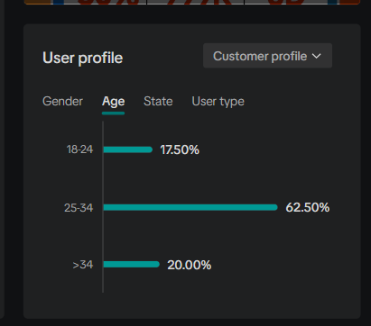
total_views | int | pageviews |  | platform_type | int | 5: Tiktok shop? |  |  |  | watch_pv | int | views của nguồn dữ liệu
total_views_unique_cnt | int | unique viewers |  | sellable_country | text | VN |  |  |  | ctr | float | CTR nguồn này. |  |  | rất cần team check tại sao dữ liệu trong file json hiện chỉ có paid_distribution (đoán là lượng khách hàng đã thanh toán, thiếu dữ liệu về viewer profile, customer profile,...)
product_impression_cnt | int | số lần sản phẩm hiển thị trên view của người dùng |  | source | text | TIktok |  |  |  | co | float | check-out rate từ nguồn dữ liệu này
product_click_cnt | int | số lần người dùng nhấp vào sản phẩm |  | exposure_cnt | int | Impression của sản phẩm trong live |  |  |  | enter_room_rate | float | = watch_pv / show_pv
pinned_product_cnt | int | Số sản phẩm được người bán ghim trong phiên live |  | total_click_cnt | int | số lượt click vào sản phâmpr |  |  |  | gmv_local__amount | decimal
paid_sku_order_cnt | int | Số sản phẩm được người mua thanh toán (unique) |  | click_through_rate | float | total_click / exposure |  |  |  | gmv_local__currency | text
buyer_cnt | int | Số lượng người mua |  | click_order_rate | float |  |  |  |  | gmv_usd__amount | decimal
item_sold_cnt | int | Số sản phẩm bán ra trong live |  | click_order_rate_main | float |  |  |  |  | gmv_usd__currency | text
comment_cnt | int | Bình luận |  | add_shop_cart_cnt | int |  |  |  |  | show_gpm_local__amount | decimal
share_cnt | int | Share |  | created_order_cnt | int |  |  |  |  | show_gpm_local__currency | text
like_cnt | int | Like/Tim |  | paid_order_cnt | int |  |  |  |  | show_gpm_usd__amount | decimal
new_follower_cnt | int | New follower |  | paid_main_order_cnt | int |  |  |  |  | show_gpm_usd__currency | text
average_viewing_duration_sec | float | Thời gian trung bình mỗi lượt xem |  | paid_user_cnt | int
co_rate | float | check-out rate, tỉ lệ buyer/viewer |  | direct_sales | int
ctr | float | product_click_cnt / product_impression_cnt |  | inventory_left_cnt | int
enter_room_rate | float | viewer / impression |  | payment_success_rate | float
auth_status | ? |  |  | tags |  | chưa biết nó là gì?
direct_gmv__amount | decimal | lấy direct_gmv.amount GMV phiên live |  | main_aov_local__amount | decimal
direct_gmv__currency | string | VND |  | main_aov_local__currency | string | VND
show_gpm__amount | decimal | lấy show_gmv.amount GMV per 1000 impressions |  | direct_gmv_local__amount | decimal
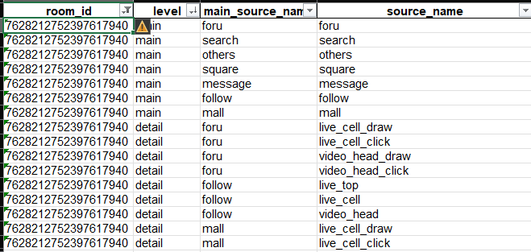
show_gpm__currency | string | VND |  | direct_gmv_local__currency | string | VND
average_sold_price__amount | decimal | lấy gpm_gmv.amount |  | watch_gpm_local__amount | decimal
average_sold_price__currency | string | VND |  | watch_gpm_local__currency | string | VND
owner_tiktok_id | bigint | mapping với creator_id | Note: Từ đây trở xuống lấy dữ liệu của response_live_detail | cover_url
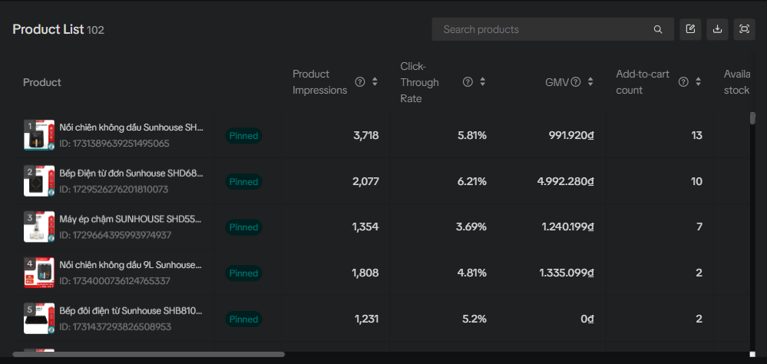
owner_handle | string
owner_name | string
client_show_cnt | int | impression của phiên live
is_ads_roi2 | int | chưa biết là chỉ số gì
room_id | bigint | = live_id của bảng kia
watch_uv | int | chưa hiểu tại sao lại khác total_view_unique_cnt
watch_pv | int | chưa hiểu tại sao lại khác total_view
product_view_cnt | int | =product_impression_cnt của bảng kia
accumulated_new_follower_cnt | int | =new_follower_cnt của bảng kia
click_through_rate | float | = ctr của bảng kia
enter_room_rate | float | = enter_room_rate của bảng kia
direct_sales | int | =item_sold_cnt của bảng kia

direct_gmv__amount | int | =direct_gmv__amount của bảng kia
direct_gmv__currency | string | VND

Shopee - Staging Mapping Table
top level field format: {{file}}.{{top level field}}

Top level field | Field name | JSONPath | Type | Desc
live_session.root | session_id | $[*].sessionId hoặc $[*].data.liveInfo.sessionId | BIGINT | PK - ID phiên live.
 | title | $[*].title | STRING | Tiêu đề phiên live (từ list endpoint).
 | status | $[*].status | INT | Trạng thái: 2 (đã kết thúc?)
 | cover_image | $[*].coverImage | STRING | URL/path ảnh cover.
 | start_time_ms | $[*].startTime | BIGINT | Unix MILLISECOND bắt đầu live (khác với Tiktok dùng s)
 | duration_ms | $[*].duration | BIGINT | Thời lượng live (mili-giây).
 | viewers | $[*].viewers | INT | Tổng UV (list endpoint).
 | engaged_uv | $[*].engagedUv | INT | UV có tương tác.
 | avg_engaged_ccu | $[*].avgEngagedCcu | INT | Avg concurrent user có tương tác.
 | avg_views_duration_ms | $[*].avgViewsDuration | BIGINT | Avg watch time / viewer (ms).
 | thirty_mins_count | $[*].thirtyMinsCount | INT | Số viewer xem ≥30 phút.
 | comments_list | $[*].comments | INT | Comment - bản từ list endpoint (cross-check).
 | atc_list | $[*].atc | INT | Add-to-cart - bản từ list.
 | placed_orders_list | $[*].placedOrders | INT | Đơn placed - bản list.
 | placed_item_sold_list | $[*].placedItemSold | INT | Item placed - bản list.
 | placed_sales_list | $[*].placedSales | DECIMAL | GMV placed - bản list (VND).
 | confirmed_orders_list | $[*].confirmedOrders | INT | Đơn confirmed - bản list.
 | confirmed_item_sold_list | $[*].confirmedItemSold | INT | Item confirmed - bản list.
 | confirmed_sales_list | $[*].confirmedSales | DECIMAL | GMV confirmed - bản list.
live_detail.liveInfo | session_id | $[*].sessionId hoặc $[*].data.liveInfo.sessionId | BIGINT | PK - ID phiên live.
 | title | $[*].data.liveInfo.title | STRING | Tiêu đề (từ detail endpoint, canonical).
 | status | $[*].data.liveInfo.status | INT | Trạng thái phiên (canonical).
 | cover_image | $[*].data.liveInfo.coverImage | STRING | Cover URL (canonical).
 | start_time_ms | $[*].data.liveInfo.startTime | BIGINT | Unix millisecond bắt đầu (canonical).
 | duration_ms | $[*].data.liveInfo.duration | BIGINT | Thời lượng (ms) - canonical.
live_detail.performance | views | $[*].data.performance.views | INT | Tổng PV (canonical).
 | viewers | $[*].data.performance.viewers | INT | Tổng UV (canonical).
 | likes | $[*].data.performance.likes | INT | Tổng like.
 | comments | $[*].data.performance.comments | INT | Tổng comment.
 | shares | $[*].data.performance.shares | INT | Số share.
 | comment_rate | $[*].data.performance.commentRate | FLOAT | Tỷ lệ comment / view (decimal 0..1).
 | paid_orders | $[*].data.performance.paidOrders | INT | Đơn paid (đã thanh toán).
 | paid_sales | $[*].data.performance.paidSales | DECIMAL | GMV paid (VND).
 | placed_orders | $[*].data.performance.placedOrders | INT | Đơn placed (đặt hàng).
 | placed_sales | $[*].data.performance.placedSales | DECIMAL | GMV placed (VND).
 | item_placed_orders | $[*].data.performance.itemPlacedOrders | INT | Item từ đơn placed.
 | placed_buyers | $[*].data.performance.placedBuyers | INT | Buyer placed (UV).
 | placed_sales_per_buyer | $[*].data.performance.placedSalesPerBuyer | DECIMAL | GMV placed / buyer.
 | confirmed_orders | $[*].data.performance.confirmedOrders | INT | Đơn confirmed.
 | confirmed_sales | $[*].data.performance.confirmedSales | DECIMAL | GMV confirmed (VND) - canonical revenue.
 | item_confirmed_orders | $[*].data.performance.itemConfirmedOrders | INT | Item confirmed.
 | confirmed_buyers | $[*].data.performance.confirmedBuyers | INT | Buyer confirmed (UV).
 | confirmed_sales_per_buyer | $[*].data.performance.confirmedSalesPerBuyer | DECIMAL | GMV confirmed / buyer.
live_detail.keyMetrics | live_cover_clicks_rate | $[*].data.keyMetrics.liveCoverClicksRate | FLOAT | Tỷ lệ click cover live (decimal 0..1).
 | ctr | $[*].data.keyMetrics.ctr | FLOAT | CTR tổng (cover/feed → vào phòng).
 | avg_view_duration_ms | $[*].data.keyMetrics.avgViewDuration | BIGINT | Avg watch time (ms).
 | peak_viewers | $[*].data.keyMetrics.peakViewers | INT | Concurrent viewer cao nhất.
 | engaged_viewers | $[*].data.keyMetrics.engagedViewers | INT | Viewer có tương tác.
 | followers_growth | $[*].data.keyMetrics.followersGrowth | INT | Follower mới phát sinh trong phiên.
 | product_imp | $[*].data.keyMetrics.productImp | INT | Tổng impression sản phẩm (Nullable).
 | product_clicks | $[*].data.keyMetrics.productClicks | INT | Tổng click sản phẩm.
 | product_click_uv | $[*].data.keyMetrics.productClickUv | INT | UV click sản phẩm (Nullable).
 | product_click_rate | $[*].data.keyMetrics.productClickRate | FLOAT | Tỷ lệ click sản phẩm.
 | atc | $[*].data.keyMetrics.atc | INT | Add-to-cart.
 | conversion_rate | $[*].data.keyMetrics.conversionRate | FLOAT | Conversion order/viewer.
 | sales_per_buyer | $[*].data.keyMetrics.salesPerBuyer | DECIMAL | GMV / buyer (Nullable).
 | sales_per_order | $[*].data.keyMetrics.salesPerOrder | DECIMAL | AOV.
 | placed_gpm | $[*].data.keyMetrics.placedGPM | FLOAT | GMV per impression × 1000 (placed).
 | confirmed_gpm | $[*].data.keyMetrics.confirmedGPM | FLOAT | GPM confirmed.
 | placed_cor | $[*].data.keyMetrics.placedCOR | FLOAT | Click → order rate (placed).
 | confirmed_cor | $[*].data.keyMetrics.confirmedCOR | FLOAT | Click → order rate (confirmed).
 | placed_abs | $[*].data.keyMetrics.placedABS | INT | Avg basket size placed.
 | confirmed_abs | $[*].data.keyMetrics.confirmedABS | INT | Avg basket size confirmed.
 | placed_imp_order_rate | $[*].data.keyMetrics.placedImpOrderRate | FLOAT | Impression → order rate placed.
 | confirmed_imp_order_rate | $[*].data.keyMetrics.confirmedImpOrderRate | FLOAT | Impression → order rate confirmed.
live_detail.promotion | coins_round | $[*].data.promotion.coinsRound | INT | Số vòng tặng Shopee Coins.
 | coins_claimed | $[*].data.promotion.coinsClaimed | INT | Số xu đã được claim.
 | time_claimed | $[*].data.promotion.timeClaimed | INT | Số lần claim.
 | auction_round | $[*].data.promotion.auctionRound | INT | Số vòng đấu giá / flash deal.
 | user_claimed | $[*].data.promotion.userClaimed | INT | Số user khác nhau đã claim.
 | streaming_price_skus | size($[*].data.promotion.streamingPriceSets) | INT | Số SKU áp giá streaming/flash trong phiên (count list).
traffic_source.data | session_id |  |  | Không thấy có dữ liệu trong file Json, team check lại phần này
 | source_id | $[*].data[*].sourceId | INT | Mã nguồn traffic Shopee (team sẽ check lại khi làm dashboard)
 | view | $[*].data[*].view | INT | Số view tới từ nguồn
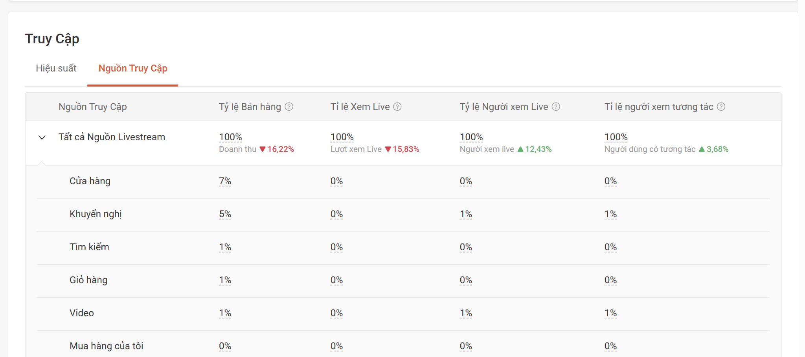
 | view_percentage | $[*].data[*].viewPercentage | FLOAT | Tỷ lệ % view của nguồn
 |  |  |  | trong data json traffic source hiện chỉ có view, nhưng trong dữ liệu thực tế sẽ có thêm tỷ lệ bán hàng/xem Live/Người xem Live/Tương tác nữa

product.root | session_id |  | BIGINT | live session
 | item_id | $[*].itemId | STRING | FK - sản phẩm.
 | viewers | $[*].viewers | INT | UV xem sản phẩm trong live.
 | clicks | $[*].clicks | INT | Click sản phẩm.
 | click_rate | $[*].clickRate | FLOAT | Tỷ lệ click (decimal 0..1).
 | atc | $[*].atc | INT | Add-to-cart.
 | paid_orders | $[*].paidOrders | INT | Đơn paid (Nullable).
 | paid_sales | $[*].paidSales | DECIMAL | GMV paid (VND).
 | placed_orders | $[*].placedOrders | INT | Đơn placed.
 | placed_item_sold | $[*].placedItemSold | INT | Item placed.
 | placed_sales | $[*].placedSales | DECIMAL | GMV placed.
 | placed_co_rate | $[*].placedCORate | FLOAT | Click → order rate placed.
 | confirmed_orders | $[*].confirmedOrders | INT | Đơn confirmed.
 | confirmed_item_sold | $[*].confirmedItemSold | INT | Item confirmed.
 | confirmed_sales | $[*].confirmedSales | DECIMAL | GMV confirmed.
 | confirmed_co_rate | $[*].confirmedCORate | FLOAT | Click → order rate confirmed.
 | conversion_rate | $[*].conversionRate | FLOAT | Conversion sản phẩm.
 | affiliate_orders | $[*].affiliateOrders | INT | Đơn affiliate (Nullable).
 | affiliate_item_sold | $[*].affiliateItemSold | INT | Item affiliate (Nullable).
 | affiliate_sales | $[*].affiliateSales | DECIMAL | GMV affiliate (Nullable).
 | grass_date | $[*].grassDate | INT | Cờ ngày data Shopee (Nullable).
viewer_profile.data | session_id | _params.session_id | BIGINT | live session
 | item_name | $[*].data[*].distribution[*].itemName | STRING
 | value | $[*].data[*].distribution[*].value | INT
buyer_profile.data | session_id | _params.session_id | BIGINT | live session
 | item_name | $[*].data[*].distribution[*].itemName | STRING
 | value | $[*].data[*].distribution[*].value | INT
live_coordinate.data | session_id |  | BIGINT | FK - phiên live
data trend theo bucket_time (1 phút) | bucket_time_ms | $[*].data[*].time | BIGINT | Unix millisecond đầu bucket 1 phút.
 | views | $[*].data[*].views | INT | View phát sinh tại thời điểm ghi nhận.
 | viewers | $[*].data[*].viewers | INT | UV phát sinh tại thời điểm ghi nhận.
 | ccu | $[*].data[*].ccu | INT | Concurrent user (snapshot tại bucket).
 | engaged_ccu | $[*].data[*].engagedCcu | INT | Concurrent user có tương tác.
 | likes | $[*].data[*].likes | INT | Like tại thời điểm ghi nhận.
 | comment | $[*].data[*].comment | INT | comment
 | atc | $[*].data[*].atc | INT | Add-to-cart tại thời điểm ghi nhận.
 | placed_orders | $[*].data[*].placedOrders | INT | Đơn placed tại thời điểm ghi nhận.
 | placed_sales | $[*].data[*].placedSales | DECIMAL | GMV placed tại thời điểm ghi nhận (VND).
 | confirmed_orders | $[*].data[*].confirmedOrders | INT | Đơn confirmed tại thời điểm ghi nhận.
 | confirmed_sales | $[*].data[*].confirmedSales | DECIMAL | GMV confirmed tại thời điểm ghi nhận.

